解析
多渠道流量结构分析
【任务要求】
使用数据透视表、组合图、饼状图功能，分析活动期间店铺各流量渠道的引流情况（分析流量结构占比时，选择的指标为“访客数”）。
1.分析付费流量引流情况；
2.分析免费流量引流情况；
3.分析流量整体引流情况；

【重要技能点】
图表制作

【关键操作步骤】
第一题：操作题
操作思路：
第一步：按照题干要求选择数据粒度（维度）、数据维度（店铺流量来源）、选择时间（自然日并勾选时间）、选择终端（PC端、无线端）、选择主题（交易、流量、转化）、选择指标（全部选择）
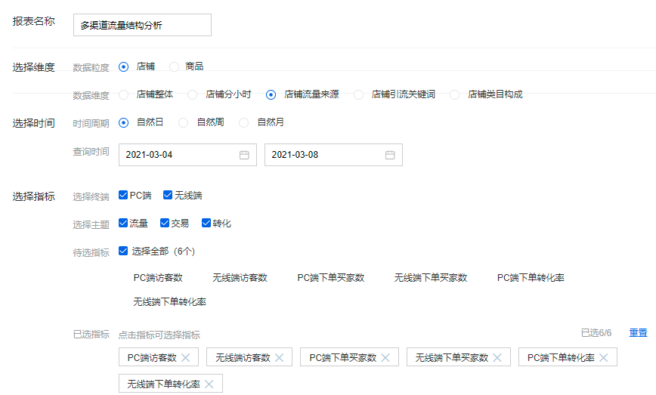

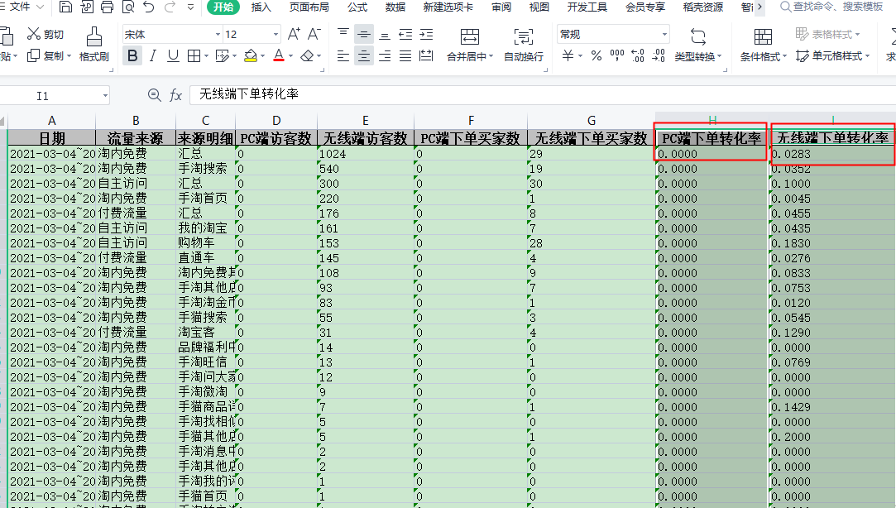
操作思路：
第二步：下载数据，并对数据进行删除处理“PC端下单转化率”与“无线端下单转化率”。

 |  |  | 1.选择PC端下单转化率与无线端下单转率列
 |  |  | 2.点击鼠标右键，选择删除类

操作思路：
第三步：选出“来源明细”中的“汇总”并删除汇总数据。
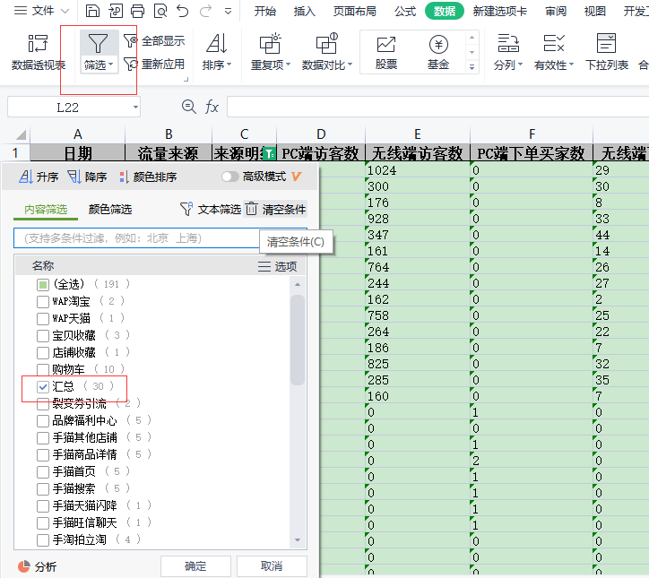

 |  | 1、选中“来源明细列”列
 |  | 2、选择“筛选”工具
 |  | 3、选中“汇总”项
 |  | 4、筛选出汇总项，并对其删除

第二题：填空题
 | 答案：填空1（直通车）填空2（752）填空3（ 手猫搜索 ）

 | 解析：
 | 填空题1：制作好透视表，对透视表进行排序（降序），比对可知直通车渠道在付费流量中带来的访客数最多
 | 填空题2：制作好透视表，对透视表进行排序（降序），直通车渠道在付费流量中带来的访客数最多，且访客数为752
 | 填空题3：观察透视表数据可知，套内免费渠道中带来下单买家数15的渠道是手猫搜索

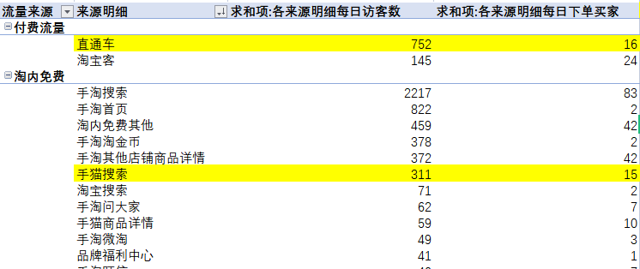

第三题：填空题
 | 答案：16.16%
 | 解析：
 | 计算付费流量直通车访客数无线端与PC端综合与淘宝客无线端与PC端总和。制作饼状图比较两个渠道占比。

第四题：操作题
操作思路；
第一步：将制作好的数据透视表数据复制粘贴到新的表格文件中，如下图所示。
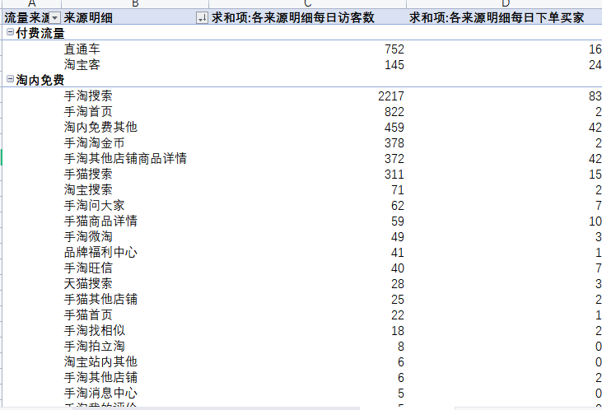

操作思路；
第二步：筛选【淘内免费】
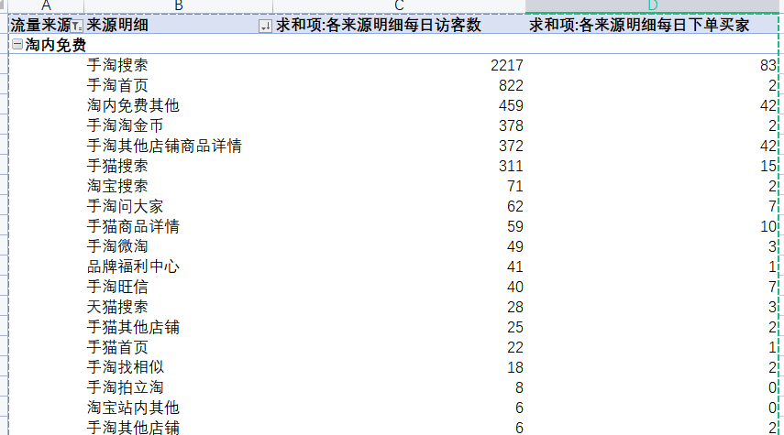

操作思路；
第三步：插入组合图，选择指标为：来源明细、各来源明细每日访客数、各来源明细每日下单买家数，其中将“访客数”设置为簇状柱形图，将“下单买家数”设置为折线图和次坐标轴
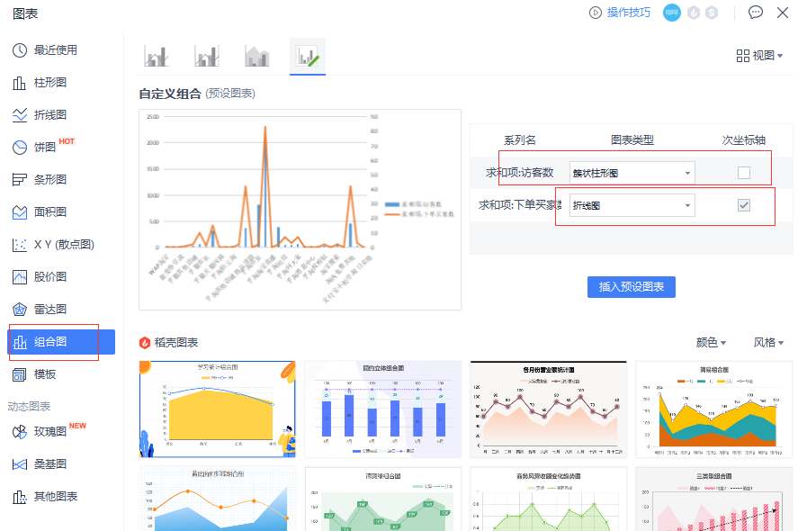
淘内免费流量（不含自主访问）分析
 | 求和项:各来源明细每日访客数 | 求和项:各来源明细每日下单买家
手淘搜索 | 44.17% | 83
手淘首页 | 16.38% | 2
淘内免费其他 | 9.15% | 42
手淘淘金币 | 7.53% | 2
手淘其他店铺商品详情 | 7.41% | 42
手猫搜索 | 6.20% | 15
淘宝搜索 | 1.41% | 2
手淘问大家 | 1.24% | 7
手猫商品详情 | 1.18% | 10
手淘微淘 | 0.98% | 3
品牌福利中心 | 0.82% | 1
手淘旺信 | 0.80% | 7
天猫搜索 | 0.56% | 3
手猫其他店铺 | 0.50% | 2
手猫首页 | 0.44% | 1
手淘找相似 | 0.36% | 2
手淘拍立淘 | 0.16% | 0
淘宝站内其他 | 0.12% | 0
手淘其他店铺 | 0.12% | 2
手淘消息中心 | 0.10% | 0
手淘我的评价 | 0.10% | 0
支付宝小程序-每日必抢 | 0.04% | 0
淘宝短视频 | 0.04% | 0
手淘社区 | 0.04% | 0
裂变券引流 | 0.04% | 0
WAP淘宝 | 0.04% | 0
手淘洋淘秀 | 0.02% | 0
手淘淘宝直播 | 0.02% | 0
手猫旺信聊天 | 0.02% | 0
手猫天猫闪降 | 0.02% | 0
WAP天猫 | 0.02% | 0

第五题：单项选择题

 | 答案：选择C
 | 解析：根据第四题操作题可以看出手套搜索流量占比最大，访客数为2217，总访客为5019.

第六题：填空题

 | 答案：填空1( 88% )填空2( 12% )

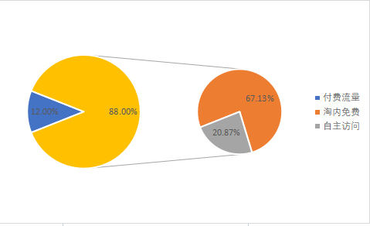
各来源明细每日访客数占比分析
 | 求和项:各来源明细每日访客数
付费流量 | 12%
淘内免费+自主访问 | 88%

第二题操作结果
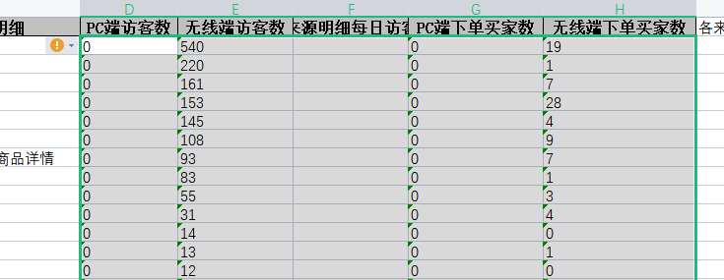
日期 | 流量来源 | 来源明细 | PC端访客数 | 无线端访客数 | 各来源明细每日访客数 | PC端下单买家数 | 无线端下单买家数 | 各来源明细每日下单买家 | 操作要点：注意数据转化
2021-03-04~2021-03-04 | 淘内免费 | 手淘搜索 | 0 | 540 | 540 | 0 | 19 | 19
2021-03-04~2021-03-04 | 淘内免费 | 手淘首页 | 0 | 220 | 220 | 0 | 1 | 1
2021-03-04~2021-03-04 | 自主访问 | 我的淘宝 | 0 | 161 | 161 | 0 | 7 | 7
2021-03-04~2021-03-04 | 自主访问 | 购物车 | 0 | 153 | 153 | 0 | 28 | 28
2021-03-04~2021-03-04 | 付费流量 | 直通车 | 0 | 145 | 145 | 0 | 4 | 4
2021-03-04~2021-03-04 | 淘内免费 | 淘内免费其他 | 0 | 108 | 108 | 0 | 9 | 9
2021-03-04~2021-03-04 | 淘内免费 | 手淘其他店铺商品详情 | 0 | 93 | 93 | 0 | 7 | 7
2021-03-04~2021-03-04 | 淘内免费 | 手淘淘金币 | 0 | 83 | 83 | 0 | 1 | 1
2021-03-04~2021-03-04 | 淘内免费 | 手猫搜索 | 0 | 55 | 55 | 0 | 3 | 3
2021-03-04~2021-03-04 | 付费流量 | 淘宝客 | 0 | 31 | 31 | 0 | 4 | 4
2021-03-04~2021-03-04 | 淘内免费 | 品牌福利中心 | 0 | 14 | 14 | 0 | 0 | 0
2021-03-04~2021-03-04 | 淘内免费 | 手淘旺信 | 0 | 13 | 13 | 0 | 1 | 1
2021-03-04~2021-03-04 | 淘内免费 | 手淘问大家 | 0 | 12 | 12 | 0 | 0 | 0
2021-03-04~2021-03-04 | 淘内免费 | 手淘微淘 | 0 | 9 | 9 | 0 | 0 | 0
2021-03-04~2021-03-04 | 淘内免费 | 手猫商品详情 | 0 | 7 | 7 | 0 | 1 | 1
2021-03-04~2021-03-04 | 淘内免费 | 手淘找相似 | 0 | 5 | 5 | 0 | 0 | 0
2021-03-04~2021-03-04 | 淘内免费 | 手猫其他店铺 | 0 | 5 | 5 | 0 | 1 | 1
2021-03-04~2021-03-04 | 淘内免费 | 手淘消息中心 | 0 | 2 | 2 | 0 | 0 | 0
2021-03-04~2021-03-04 | 淘内免费 | 手淘其他店铺 | 0 | 2 | 2 | 0 | 0 | 0
2021-03-04~2021-03-04 | 淘内免费 | 手淘我的评价 | 0 | 1 | 1 | 0 | 0 | 0
2021-03-04~2021-03-04 | 淘内免费 | 手猫首页 | 0 | 1 | 1 | 0 | 0 | 0
2021-03-04~2021-03-04 | 淘内免费 | 手淘拍立淘 | 0 | 1 | 1 | 0 | 0 | 0
2021-03-04~2021-03-04 | 淘内免费 | 手淘洋淘秀 | 0 | 1 | 1 | 0 | 0 | 0
2021-03-04~2021-03-04 | 自主访问 | 直接访问 | 0 | 1 | 1 | 0 | 0 | 0
2021-03-05~2021-03-05 | 淘内免费 | 手淘搜索 | 0 | 506 | 506 | 0 | 17 | 17
2021-03-05~2021-03-05 | 自主访问 | 我的淘宝 | 0 | 217 | 217 | 0 | 21 | 21
2021-03-05~2021-03-05 | 淘内免费 | 手淘首页 | 0 | 169 | 169 | 0 | 0 | 0
2021-03-05~2021-03-05 | 自主访问 | 购物车 | 0 | 146 | 146 | 0 | 33 | 33
2021-03-05~2021-03-05 | 付费流量 | 直通车 | 0 | 128 | 128 | 0 | 5 | 5
2021-03-05~2021-03-05 | 淘内免费 | 淘内免费其他 | 0 | 107 | 107 | 0 | 10 | 10
2021-03-05~2021-03-05 | 淘内免费 | 手淘淘金币 | 0 | 72 | 72 | 0 | 0 | 0
2021-03-05~2021-03-05 | 淘内免费 | 手淘其他店铺商品详情 | 0 | 72 | 72 | 0 | 13 | 13
2021-03-05~2021-03-05 | 淘内免费 | 手猫搜索 | 0 | 50 | 50 | 0 | 4 | 4
2021-03-05~2021-03-05 | 付费流量 | 淘宝客 | 0 | 33 | 33 | 0 | 9 | 9
2021-03-05~2021-03-05 | 淘内免费 | 手淘问大家 | 0 | 13 | 13 | 0 | 0 | 0
2021-03-05~2021-03-05 | 淘内免费 | 手淘微淘 | 0 | 13 | 13 | 0 | 1 | 1
2021-03-05~2021-03-05 | 淘内免费 | 手淘旺信 | 0 | 8 | 8 | 0 | 2 | 2
2021-03-05~2021-03-05 | 淘内免费 | 手猫商品详情 | 0 | 8 | 8 | 0 | 1 | 1
2021-03-05~2021-03-05 | 淘内免费 | 手猫首页 | 0 | 6 | 6 | 0 | 0 | 0
2021-03-05~2021-03-05 | 自主访问 | 直接访问 | 0 | 6 | 6 | 0 | 0 | 0
2021-03-05~2021-03-05 | 淘内免费 | 手淘找相似 | 0 | 5 | 5 | 0 | 1 | 1
2021-03-05~2021-03-05 | 淘内免费 | 手猫其他店铺 | 0 | 4 | 4 | 0 | 0 | 0
2021-03-05~2021-03-05 | 淘内免费 | 品牌福利中心 | 0 | 4 | 4 | 0 | 0 | 0
2021-03-05~2021-03-05 | 淘内免费 | 手淘拍立淘 | 0 | 2 | 2 | 0 | 0 | 0
2021-03-05~2021-03-05 | 淘内免费 | 手淘淘宝直播 | 0 | 1 | 1 | 0 | 0 | 0
2021-03-05~2021-03-05 | 淘内免费 | 手淘社区 | 0 | 1 | 1 | 0 | 0 | 0
2021-03-05~2021-03-05 | 淘内免费 | 淘宝短视频 | 0 | 1 | 1 | 0 | 0 | 0
2021-03-05~2021-03-05 | 淘内免费 | 手猫天猫闪降 | 0 | 1 | 1 | 0 | 0 | 0
2021-03-05~2021-03-05 | 淘内免费 | 支付宝小程序-每日必抢 | 0 | 1 | 1 | 0 | 0 | 0
2021-03-05~2021-03-05 | 淘内免费 | WAP淘宝 | 0 | 1 | 1 | 0 | 0 | 0
2021-03-06~2021-03-06 | 淘内免费 | 手淘搜索 | 0 | 378 | 378 | 0 | 15 | 15
2021-03-06~2021-03-06 | 自主访问 | 我的淘宝 | 0 | 165 | 165 | 0 | 16 | 16
2021-03-06~2021-03-06 | 淘内免费 | 手淘首页 | 0 | 143 | 143 | 0 | 1 | 1
2021-03-06~2021-03-06 | 付费流量 | 直通车 | 0 | 143 | 143 | 0 | 1 | 1
2021-03-06~2021-03-06 | 自主访问 | 购物车 | 0 | 96 | 96 | 0 | 19 | 19
2021-03-06~2021-03-06 | 淘内免费 | 手猫搜索 | 0 | 77 | 77 | 0 | 2 | 2
2021-03-06~2021-03-06 | 淘内免费 | 淘内免费其他 | 0 | 77 | 77 | 0 | 8 | 8
2021-03-06~2021-03-06 | 淘内免费 | 手淘淘金币 | 0 | 68 | 68 | 0 | 1 | 1
2021-03-06~2021-03-06 | 淘内免费 | 手淘其他店铺商品详情 | 0 | 67 | 67 | 0 | 5 | 5
2021-03-06~2021-03-06 | 付费流量 | 淘宝客 | 0 | 19 | 19 | 0 | 1 | 1
2021-03-06~2021-03-06 | 淘内免费 | 手猫商品详情 | 0 | 18 | 18 | 0 | 2 | 2
2021-03-06~2021-03-06 | 淘内免费 | 手淘问大家 | 0 | 13 | 13 | 0 | 1 | 1
2021-03-06~2021-03-06 | 淘内免费 | 手猫首页 | 0 | 7 | 7 | 0 | 0 | 0
2021-03-06~2021-03-06 | 淘内免费 | 品牌福利中心 | 0 | 5 | 5 | 0 | 0 | 0
2021-03-06~2021-03-06 | 淘内免费 | 手猫其他店铺 | 0 | 4 | 4 | 0 | 0 | 0
2021-03-06~2021-03-06 | 淘内免费 | 手淘微淘 | 0 | 4 | 4 | 0 | 0 | 0
2021-03-06~2021-03-06 | 淘内免费 | 手淘拍立淘 | 0 | 3 | 3 | 0 | 0 | 0
2021-03-06~2021-03-06 | 淘内免费 | 手淘旺信 | 0 | 3 | 3 | 0 | 1 | 1
2021-03-06~2021-03-06 | 淘内免费 | 手淘其他店铺 | 0 | 3 | 3 | 0 | 1 | 1
2021-03-06~2021-03-06 | 自主访问 | 直接访问 | 0 | 3 | 3 | 0 | 0 | 0
2021-03-06~2021-03-06 | 淘内免费 | 手淘我的评价 | 0 | 2 | 2 | 0 | 0 | 0
2021-03-06~2021-03-06 | 淘内免费 | 手淘消息中心 | 0 | 2 | 2 | 0 | 0 | 0
2021-03-06~2021-03-06 | 淘内免费 | 手淘找相似 | 0 | 1 | 1 | 0 | 0 | 0
2021-03-06~2021-03-06 | 淘内免费 | WAP天猫 | 0 | 1 | 1 | 0 | 0 | 0
2021-03-07~2021-03-07 | 淘内免费 | 手淘搜索 | 0 | 368 | 368 | 0 | 12 | 12
2021-03-07~2021-03-07 | 自主访问 | 我的淘宝 | 0 | 180 | 180 | 0 | 12 | 12
2021-03-07~2021-03-07 | 淘内免费 | 手淘首页 | 0 | 167 | 167 | 0 | 0 | 0
2021-03-07~2021-03-07 | 付费流量 | 直通车 | 0 | 158 | 158 | 0 | 3 | 3
2021-03-07~2021-03-07 | 自主访问 | 购物车 | 0 | 97 | 97 | 0 | 18 | 18
2021-03-07~2021-03-07 | 淘内免费 | 手淘淘金币 | 0 | 75 | 75 | 0 | 0 | 0
2021-03-07~2021-03-07 | 淘内免费 | 手猫搜索 | 0 | 64 | 64 | 0 | 4 | 4
2021-03-07~2021-03-07 | 淘内免费 | 淘内免费其他 | 0 | 64 | 64 | 0 | 6 | 6
2021-03-07~2021-03-07 | 淘内免费 | 手淘其他店铺商品详情 | 0 | 61 | 61 | 0 | 7 | 7
2021-03-07~2021-03-07 | 付费流量 | 淘宝客 | 0 | 28 | 28 | 0 | 4 | 4
2021-03-07~2021-03-07 | 淘内免费 | 手猫商品详情 | 0 | 13 | 13 | 0 | 3 | 3
2021-03-07~2021-03-07 | 淘内免费 | 手淘问大家 | 0 | 12 | 12 | 0 | 3 | 3
2021-03-07~2021-03-07 | 淘内免费 | 手淘微淘 | 0 | 11 | 11 | 0 | 0 | 0
2021-03-07~2021-03-07 | 淘内免费 | 手淘旺信 | 0 | 8 | 8 | 0 | 1 | 1
2021-03-07~2021-03-07 | 淘内免费 | 手猫其他店铺 | 0 | 6 | 6 | 0 | 1 | 1
2021-03-07~2021-03-07 | 淘内免费 | 品牌福利中心 | 0 | 6 | 6 | 0 | 0 | 0
2021-03-07~2021-03-07 | 淘内免费 | 手猫首页 | 0 | 4 | 4 | 0 | 1 | 1
2021-03-07~2021-03-07 | 淘内免费 | 手淘我的评价 | 0 | 2 | 2 | 0 | 0 | 0
2021-03-07~2021-03-07 | 淘内免费 | 手淘找相似 | 0 | 1 | 1 | 0 | 1 | 1
2021-03-07~2021-03-07 | 淘内免费 | 手猫旺信聊天 | 0 | 1 | 1 | 0 | 0 | 0
2021-03-07~2021-03-07 | 淘内免费 | 手淘社区 | 0 | 1 | 1 | 0 | 0 | 0
2021-03-07~2021-03-07 | 淘内免费 | 淘宝短视频 | 0 | 1 | 1 | 0 | 0 | 0
2021-03-07~2021-03-07 | 淘内免费 | 裂变券引流 | 0 | 1 | 1 | 0 | 0 | 0
2021-03-08~2021-03-08 | 淘内免费 | 手淘搜索 | 0 | 425 | 425 | 0 | 20 | 20
2021-03-08~2021-03-08 | 自主访问 | 我的淘宝 | 0 | 184 | 184 | 0 | 16 | 16
2021-03-08~2021-03-08 | 付费流量 | 直通车 | 0 | 139 | 139 | 0 | 3 | 3
2021-03-08~2021-03-08 | 淘内免费 | 手淘首页 | 0 | 123 | 123 | 0 | 0 | 0
2021-03-08~2021-03-08 | 自主访问 | 购物车 | 0 | 112 | 112 | 0 | 25 | 25
2021-03-08~2021-03-08 | 淘内免费 | 淘内免费其他 | 0 | 103 | 103 | 0 | 9 | 9
2021-03-08~2021-03-08 | 淘内免费 | 手淘淘金币 | 0 | 80 | 80 | 0 | 0 | 0
2021-03-08~2021-03-08 | 淘内免费 | 手淘其他店铺商品详情 | 0 | 79 | 79 | 0 | 10 | 10
2021-03-08~2021-03-08 | 淘内免费 | 手猫搜索 | 0 | 65 | 65 | 0 | 2 | 2
2021-03-08~2021-03-08 | 付费流量 | 淘宝客 | 0 | 22 | 22 | 0 | 4 | 4
2021-03-08~2021-03-08 | 淘内免费 | 手猫商品详情 | 0 | 13 | 13 | 0 | 3 | 3
2021-03-08~2021-03-08 | 淘内免费 | 手淘问大家 | 0 | 12 | 12 | 0 | 3 | 3
2021-03-08~2021-03-08 | 淘内免费 | 手淘微淘 | 0 | 12 | 12 | 0 | 2 | 2
2021-03-08~2021-03-08 | 淘内免费 | 品牌福利中心 | 0 | 12 | 12 | 0 | 1 | 1
2021-03-08~2021-03-08 | 淘内免费 | 手淘旺信 | 0 | 8 | 8 | 0 | 2 | 2
2021-03-08~2021-03-08 | 淘内免费 | 手淘找相似 | 0 | 6 | 6 | 0 | 0 | 0
2021-03-08~2021-03-08 | 淘内免费 | 手猫其他店铺 | 0 | 6 | 6 | 0 | 0 | 0
2021-03-08~2021-03-08 | 淘内免费 | 手猫首页 | 0 | 4 | 4 | 0 | 0 | 0
2021-03-08~2021-03-08 | 淘内免费 | 手淘拍立淘 | 0 | 2 | 2 | 0 | 0 | 0
2021-03-08~2021-03-08 | 淘内免费 | 手淘消息中心 | 0 | 1 | 1 | 0 | 0 | 0
2021-03-08~2021-03-08 | 淘内免费 | 手淘其他店铺 | 0 | 1 | 1 | 0 | 1 | 1
2021-03-08~2021-03-08 | 淘内免费 | 裂变券引流 | 0 | 1 | 1 | 0 | 0 | 0
2021-03-08~2021-03-08 | 淘内免费 | 支付宝小程序-每日必抢 | 0 | 1 | 1 | 0 | 0 | 0
2021-03-08~2021-03-08 | 淘内免费 | WAP淘宝 | 0 | 1 | 1 | 0 | 0 | 0
2021-03-08~2021-03-08 | 自主访问 | 直接访问 | 0 | 1 | 1 | 0 | 0 | 0
2021-03-04~2021-03-04 | 淘内免费 | 淘宝搜索 | 14 | 0 | 14 | 1 | 0 | 1
2021-03-04~2021-03-04 | 淘内免费 | 天猫搜索 | 10 | 0 | 10 | 0 | 0 | 0
2021-03-04~2021-03-04 | 付费流量 | 直通车 | 4 | 0 | 4 | 0 | 0 | 0
2021-03-04~2021-03-04 | 自主访问 | 购物车 | 4 | 0 | 4 | 0 | 0 | 0
2021-03-04~2021-03-04 | 付费流量 | 淘宝客 | 3 | 0 | 3 | 0 | 0 | 0
2021-03-04~2021-03-04 | 淘内免费 | 淘宝站内其他 | 2 | 0 | 2 | 0 | 0 | 0
2021-03-04~2021-03-04 | 自主访问 | 直接访问 | 2 | 0 | 2 | 1 | 0 | 1
2021-03-05~2021-03-05 | 淘内免费 | 淘宝搜索 | 11 | 0 | 11 | 0 | 0 | 0
2021-03-05~2021-03-05 | 淘内免费 | 天猫搜索 | 6 | 0 | 6 | 2 | 0 | 2
2021-03-05~2021-03-05 | 付费流量 | 直通车 | 4 | 0 | 4 | 0 | 0 | 0
2021-03-05~2021-03-05 | 自主访问 | 购物车 | 4 | 0 | 4 | 1 | 0 | 1
2021-03-05~2021-03-05 | 自主访问 | 直接访问 | 3 | 0 | 3 | 0 | 0 | 0
2021-03-05~2021-03-05 | 淘内免费 | 淘宝站内其他 | 1 | 0 | 1 | 0 | 0 | 0
2021-03-05~2021-03-05 | 付费流量 | 淘宝客 | 1 | 0 | 1 | 1 | 0 | 1
2021-03-06~2021-03-06 | 淘内免费 | 淘宝搜索 | 20 | 0 | 20 | 1 | 0 | 1
2021-03-06~2021-03-06 | 付费流量 | 直通车 | 16 | 0 | 16 | 0 | 0 | 0
2021-03-06~2021-03-06 | 淘内免费 | 天猫搜索 | 5 | 0 | 5 | 0 | 0 | 0
2021-03-06~2021-03-06 | 付费流量 | 淘宝客 | 4 | 0 | 4 | 1 | 0 | 1
2021-03-06~2021-03-06 | 自主访问 | 直接访问 | 4 | 0 | 4 | 0 | 0 | 0
2021-03-06~2021-03-06 | 自主访问 | 购物车 | 2 | 0 | 2 | 0 | 0 | 0
2021-03-06~2021-03-06 | 淘内免费 | 淘宝站内其他 | 1 | 0 | 1 | 0 | 0 | 0
2021-03-06~2021-03-06 | 自主访问 | 宝贝收藏 | 1 | 0 | 1 | 0 | 0 | 0
2021-03-07~2021-03-07 | 淘内免费 | 淘宝搜索 | 15 | 0 | 15 | 0 | 0 | 0
2021-03-07~2021-03-07 | 付费流量 | 直通车 | 9 | 0 | 9 | 0 | 0 | 0
2021-03-07~2021-03-07 | 淘内免费 | 天猫搜索 | 5 | 0 | 5 | 0 | 0 | 0
2021-03-07~2021-03-07 | 自主访问 | 直接访问 | 5 | 0 | 5 | 1 | 0 | 1
2021-03-07~2021-03-07 | 自主访问 | 购物车 | 4 | 0 | 4 | 0 | 0 | 0
2021-03-07~2021-03-07 | 自主访问 | 宝贝收藏 | 2 | 0 | 2 | 0 | 0 | 0
2021-03-07~2021-03-07 | 淘内免费 | 淘宝站内其他 | 1 | 0 | 1 | 0 | 0 | 0
2021-03-07~2021-03-07 | 付费流量 | 淘宝客 | 1 | 0 | 1 | 0 | 0 | 0
2021-03-08~2021-03-08 | 淘内免费 | 淘宝搜索 | 11 | 0 | 11 | 0 | 0 | 0
2021-03-08~2021-03-08 | 付费流量 | 直通车 | 6 | 0 | 6 | 0 | 0 | 0
2021-03-08~2021-03-08 | 付费流量 | 淘宝客 | 3 | 0 | 3 | 0 | 0 | 0
2021-03-08~2021-03-08 | 自主访问 | 购物车 | 3 | 0 | 3 | 0 | 0 | 0
2021-03-08~2021-03-08 | 淘内免费 | 天猫搜索 | 2 | 0 | 2 | 1 | 0 | 1
2021-03-08~2021-03-08 | 自主访问 | 直接访问 | 2 | 0 | 2 | 0 | 0 | 0
2021-03-08~2021-03-08 | 淘内免费 | 淘宝站内其他 | 1 | 0 | 1 | 0 | 0 | 0
2021-03-08~2021-03-08 | 自主访问 | 宝贝收藏 | 1 | 0 | 1 | 0 | 0 | 0
2021-03-08~2021-03-08 | 自主访问 | 店铺收藏 | 1 | 0 | 1 | 0 | 0 | 0

流量来源 | 来源明细 | 求和项:各来源明细每日访客数 | 求和项:各来源明细每日下单买家 | 透视表制作好之后需要排序
付费流量
 | 直通车 | 752 | 16
 | 淘宝客 | 145 | 24
淘内免费
 | 手淘搜索 | 2217 | 83
 | 手淘首页 | 822 | 2
 | 淘内免费其他 | 459 | 42
 | 手淘淘金币 | 378 | 2
 | 手淘其他店铺商品详情 | 372 | 42
 | 手猫搜索 | 311 | 15
 | 淘宝搜索 | 71 | 2
 | 手淘问大家 | 62 | 7
 | 手猫商品详情 | 59 | 10
 | 手淘微淘 | 49 | 3
 | 品牌福利中心 | 41 | 1
 | 手淘旺信 | 40 | 7
 | 天猫搜索 | 28 | 3
 | 手猫其他店铺 | 25 | 2
 | 手猫首页 | 22 | 1
 | 手淘找相似 | 18 | 2
 | 手淘拍立淘 | 8 | 0
 | 淘宝站内其他 | 6 | 0
 | 手淘其他店铺 | 6 | 2
 | 手淘消息中心 | 5 | 0
 | 手淘我的评价 | 5 | 0
 | 支付宝小程序-每日必抢 | 2 | 0
 | 淘宝短视频 | 2 | 0
 | 手淘社区 | 2 | 0
 | 裂变券引流 | 2 | 0
 | WAP淘宝 | 2 | 0
 | 手淘洋淘秀 | 1 | 0
 | 手淘淘宝直播 | 1 | 0
 | 手猫旺信聊天 | 1 | 0
 | 手猫天猫闪降 | 1 | 0
 | WAP天猫 | 1 | 0
自主访问
 | 我的淘宝 | 907 | 72
 | 购物车 | 621 | 124
 | 直接访问 | 27 | 2
 | 宝贝收藏 | 4 | 0
 | 店铺收藏 | 1 | 0
总计 |  | 7476 | 464

第四、五题操作结果
流量来源 | 来源明细 | 求和项:各来源明细每日访客数 | 求和项:各来源明细每日下单买家
淘内免费
 | 手淘搜索 | 44.17% | 83
 | 手淘首页 | 16.38% | 2
 | 淘内免费其他 | 9.15% | 42
 | 手淘淘金币 | 7.53% | 2
 | 手淘其他店铺商品详情 | 7.41% | 42
 | 手猫搜索 | 6.20% | 15
 | 淘宝搜索 | 1.41% | 2
 | 手淘问大家 | 1.24% | 7
 | 手猫商品详情 | 1.18% | 10
 | 手淘微淘 | 0.98% | 3
 | 品牌福利中心 | 0.82% | 1
 | 手淘旺信 | 0.80% | 7
 | 天猫搜索 | 0.56% | 3
 | 手猫其他店铺 | 0.50% | 2
 | 手猫首页 | 0.44% | 1
 | 手淘找相似 | 0.36% | 2
 | 手淘拍立淘 | 0.16% | 0
 | 淘宝站内其他 | 0.12% | 0
 | 手淘其他店铺 | 0.12% | 2
 | 手淘消息中心 | 0.10% | 0
 | 手淘我的评价 | 0.10% | 0
 | 支付宝小程序-每日必抢 | 0.04% | 0
 | 淘宝短视频 | 0.04% | 0
 | 手淘社区 | 0.04% | 0
 | 裂变券引流 | 0.04% | 0
 | WAP淘宝 | 0.04% | 0
 | 手淘洋淘秀 | 0.02% | 0
 | 手淘淘宝直播 | 0.02% | 0
 | 手猫旺信聊天 | 0.02% | 0
 | 手猫天猫闪降 | 0.02% | 0
 | WAP天猫 | 0.02% | 0
总计 |  | 100.00% | 226

淘内免费流量（不含自主访问）分析
 | 求和项:各来源明细每日访客数 | 求和项:各来源明细每日下单买家
手淘搜索 | 44.17% | 83
手淘首页 | 16.38% | 2
淘内免费其他 | 9.15% | 42
手淘淘金币 | 7.53% | 2
手淘其他店铺商品详情 | 7.41% | 42
手猫搜索 | 6.20% | 15
淘宝搜索 | 1.41% | 2
手淘问大家 | 1.24% | 7
手猫商品详情 | 1.18% | 10
手淘微淘 | 0.98% | 3
品牌福利中心 | 0.82% | 1
手淘旺信 | 0.80% | 7
天猫搜索 | 0.56% | 3
手猫其他店铺 | 0.50% | 2
手猫首页 | 0.44% | 1
手淘找相似 | 0.36% | 2
手淘拍立淘 | 0.16% | 0
淘宝站内其他 | 0.12% | 0
手淘其他店铺 | 0.12% | 2
手淘消息中心 | 0.10% | 0
手淘我的评价 | 0.10% | 0
支付宝小程序-每日必抢 | 0.04% | 0
淘宝短视频 | 0.04% | 0
手淘社区 | 0.04% | 0
裂变券引流 | 0.04% | 0
WAP淘宝 | 0.04% | 0
手淘洋淘秀 | 0.02% | 0
手淘淘宝直播 | 0.02% | 0
手猫旺信聊天 | 0.02% | 0
手猫天猫闪降 | 0.02% | 0
WAP天猫 | 0.02% | 0

第六题操作结果
流量来源 | 求和项:各来源明细每日访客数 | 求和项:各来源明细每日下单买家
付费流量 | 12% | 40
淘内免费 | 67% | 226
自主访问 | 21% | 198
总计 | 100.00% | 464

流量来源 | 求和项:各来源明细每日访客数
付费流量 | 12%
淘内免费+自主访问 | 88%

各来源明细每日访客数占比分析

